Instructions
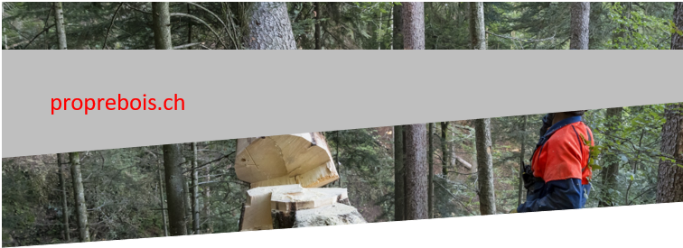
APPEL D'OFFRE EN ENTREPRISE TOTALE (ET) FORMULAIRE UTILISATION DU BOIS
Version du 04.10.2021

Energie grise minimale, utilisation intensive et rationnelle du bois

Le Maître d’ouvrage attache une importance particulière à la mise en œuvre de matériaux de construction locaux, renouvelables, écologiques et recyclables avec une faible part d’énergie grise et d’émission à effet de serre.
Les soumissionnaires joindront avec leur offre les justificatifs suivants : certificat, description du produit, bilan écologique selon modèle etc… (voir également point ci-après).

Utilisation intensive et rationnelle du bois :
Pour ce projet, l’utilisation intensive et rationnelle du bois dans la construction est imposée pour les éléments suivants :
- structures porteuses verticales et horizontales,
- toiture (sous-construction),
- façades rideaux et/ou menuiseries extérieures.
- cloisonnement intérieur,

L’utilisation intensive et rationnelle du bois est encouragée en particulier pour les éléments suivants :
- finition des sols et plafonds.

Le MO en tant que propriétaire de forêts dispose de ressources propres qu’il entend mettre en œuvre dans le cadre du projet de construction faisant l'objet du présent appel d'offres. A cette fin, les soumissionnaires trouveront en annexe du formulaire "Utilisation intensive et rationnelle du bois" une liste indicative de l’assortiment qui peut être fourni et des prix unitaires applicables (prix de fourniture HT départ forêts ou de la scierie référencée pour les produits sciés).
Ces prix sont donnés à titre indicatif dans le but de réaliser l'analyse des offres et n'ont pas de valeurs contractuelles.

NB : pour ce projet la scierie retenue est la scierie NOM ADRESSE

Dans le cas où le soumissionnaire prévoit l’utilisation d’autres essences, produits de scierie, il en fera l’annonce lors de la série de questions / réponses et le MO complétera la liste avec ces nouvelles références. La liste ainsi complétée sera transmise à l’ensemble des soumissionnaires inscrits.
Les soumissionnaires préciseront au moyen du formulaire « Utilisation intensive et rationnelle du bois » les applications par CFC, qualités et quantités mises en œuvre dans leur projet, ainsi que le prix de fourniture qu’ils ont intégrés dans leur prix de base, et qu’ils seront prêts à accorder en moins-value si la fourniture est assurée par le MO (via ses actionnaires) selon sa liste d’assortiment. Ils préciseront également pour chaque position, la part qui peut être fournie par le MO selon ces conditions.

Le formulaire sera complété par le MO pour les fournitures de bois que le MO assurera via ses actionnaires. Il ressortira de ce formulaire :
· Les volumes totaux de bois mis en œuvre et à fournir
· Le budget de fourniture pour le projet
· Le volume pouvant être fourni par le MO
· Le volume que le MO fournira
· La valeur des fournitures assurées par le MO
· La valeur de ces fournitures si elles avaient été fournies par l’ET
· L’écart de prix ou de valeur des fournitures pour la partie livrée par le MO.

Cet écart de prix sera ajouté au prix de l’offre du soumissionnaire.

Le MO évaluera les projets pour cet aspect de l’utilisation du bois selon :
· l’intensité, la rationalité de l’utilisation du bois dans l’ouvrage,
· et la possibilité laissée au MO de fournir une large part des quantités à fournir.

En cas d’adjudication :
En cas d’adjudication, le prix de fourniture indiqué par le soumissionnaire servira de base au calcul de la moins-value appliquée au contrat en ET pour les fournitures de bois assurées par le MO. Ce prix doit donc également comprendre l'écart éventuel pour l'ET entre le prix de transport prévu pour son approvisionnement habituel et celui pour un approvisionnement auprès du MO. Le prix de fourniture du MO s'entend départ du lieu d'enlèvement indiqué pour du bois brut ou après première transformation, stocké et séché.
L’adjudicataire devra se conformer à sa déclaration pour ce qui est des prix de fourniture indiqués et les parts pouvant être fournies par le MO. Seules les quantités déclarées pourront être ajustées avec le projet, mais dans une limite de précision de plus ou moins 15%.
L’adjudicataire sera ainsi engagé envers le MO pour une commande minimale de fourniture du bois auprès du MO pour un montant minimal de 85% de la valeur des fournitures assurées par le MO ressortant du formulaire.

